IKEA送付方法
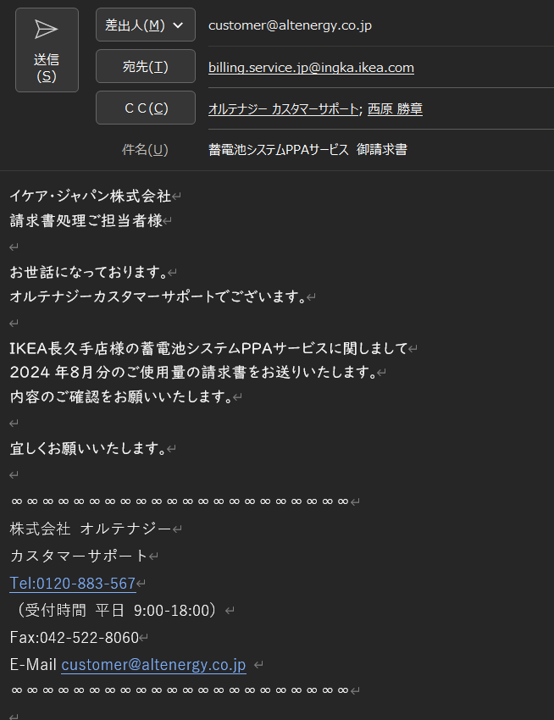
IKEA長久手 請求書の処理に関して

①データ確認の依頼
伊達さんから毎月第１営業日に請求書データの確認依頼が"LINEワークス"にてくる。

※なお伊達さんの作業は、
https://altenergy.app.box.com/folder/251416228241?s=924mrezyrbmdg502kft9mmqu6sn3xnwa
の該当月のフォルダで行い、上記のところには押印したファイルを格納している。

②データ確認
データはExcelファイルとなる。
【シート構成】
A. Data
B. 単価記録
C. 請求書

a. A「Data」内を確認する。
確認すべき事項
└ A列３行の日付が対象月の初日の０時となっていること。 | ➡繰越として前月最終とする。2024/11/05山口追記（管理部と藤掛さんで協議済）。
└ A列の最終行が対象月の終日の23時55分となっていること。
└ 張り付けたカレンダーより、祝日を確認。
└ 祝日がD列２３行目移行に入力されていることを確認。
└ E4Cの張り付けられたグラフ内の「放電量」がC列３行の値と一致しているか
確認すること。
└ S列1行が「TRUE」となっているか確認すること。
※終了値 – 初期値 = ５分ごとの放電量の合計
└ X列１３行が「TRUE」となっているか確認すること。
※終了値 – 初期値 = 平日の放電量＋休日の放電量＋祝日の放電量
└ X列１４行目が「OK」となっていることを確認すること

b. 「単価記録」内を確認する。
・従量料金の単価を確認し、単価がX列７～９行に入力されていること
・燃料調整費の単価を確認し、単価がX列１０行目に入力されていること
・再エネ賦課金の単価を確認し、単価がX列１１行目に入力されていること

③メール添付送信（３営業日以内）
②のデータ確認が終了したら、請求書のPDFデータを以下宛先へ送付する。
【送付先】
billing.service.jp@ingka.ikea.com
イケア・ジャパン株式会社
請求処理ご担当者様

【メールテンプレート】

PPA請求書発行手順
 |  |  | PPA請求書 発行手順
 |  |  |  | 請求日 | 請求先 | 請求元 | 使用量 | 請求額 | 控除額 | 使用期間 | 備考欄 | 欄外 | デマンド
1 | 請求データ/請求書作成（追加及び変更入力）
 |  |  | https://altenergyinc.lightning.force.com/lightning/o/Bill__c/list?filterName=00B5h00000Juy1UEAR
 | 1） | SF請求書オブジェクトから「請求書の金額確認」を選択してソート
 |  | ① | 請求期間（請求日）の確認 | 〇
 |  | ② | 請求対象先の確認（請求額のある先と子メータある先が対象） |  | 〇
 | 2） | SF請求書オブジェクトのデータ訂正、追記
 |  | ① | 請求元がA･Pに分かれる6社の自振コード、請求元名称、電話、FAXを書き換える、引落し口座の変更の有無 |  |  | 〇
 |  |  | IHI原動機、住べ静岡、ツムラ静岡、丘山産業、ウラノ、山梨さえき
 |  | ② | 備考欄に追記 3社
 |  |  | 中電ﾐﾗｲｽﾞ(A_工場名）、ﾌｰｽﾞﾏｰｹｯﾄﾎｯｸ（A_店名、控除額）、田中貴金属（A_工場名） |  |  |  |  |  |  |  | △
 |  | ③ | 欄外の支払方法に追記2社
 |  |  | JMT（P_ﾘｺｰﾘｰｽとP_口振）・IHI（P_振込・A_振込） |  |  |  |  |  |  |  |  | △
 |  | ④ | 控除金額を手入力
 |  |  | ﾌｰｽﾞﾏｰｹｯﾄﾎｯｸ（A_3か所合計24,000円） |  |  |  |  |  | △
 |  | ⑤ | 備考欄に使用期間を入力〔システムGからの情報〕
 |  |  | 請求対象月の初日以前から開始している相手先（当月1日～末日） |  |  |  |  |  |  | 〇
 |  |  | 請求対象月に稼働開始となった相手先（当月開始日～末日） |  |  |  |  |  |  | △
 | 3） | 対象先の請求書を保存、印刷する
 |  | ① | ダウンロード
 |  | ② | 紙印刷

※以下はデータ提供のみのため請求書はなし
・北海道電力株式会社／ヤマト運輸株式会社 厚別中央営業所／ヤマト運輸（厚別中央センター）
・兼松株式会社／兼松サステック株式会社／兼松サステック 東北工場
・北海道電力株式会社／マルスイ冷蔵株式会社／北海道電力（マルスイ冷蔵）
2 | 計量データと請求データの使用量照合
 |  |  | https://altenergy.box.com/s/924mrezyrbmdg502kft9mmqu6sn3xnwa
 | 1） | チェックデータ（計量データ）のコピーと編集
 |  | ① | 確認作業用にチェックデータのコピーを作成する
 |  | ② | コピー後のチェックデータにA列を追加、（armadillo毎に）設置メータの当月使用量の合計を表示させる
 | 2） | 発電量の照合
 |  | ① | 1．3）②で印刷した請求書をチェックデータ順に並び変える
 |  | ② | 追加したA列と、印刷した請求書の使用量が一致しているかチェックする |  |  |  | 〇
 |  |  | 合算請求のものは、A列に対応する請求書の使用量を電卓等で計算して確認すること
 | 3） | エラー項目の確認
 |  | ① | チェック用データでエラー表示されている内容の確認

3 | 請求確認及び自動振替請求用のレポートをSFより出力
 |  |  | https://altenergy.box.com/s/jt7lclwh0pddfi0c742jtc2lncu5gmvo
 | 1） | 「PPA請求書の確認_最新」より、レポートをエクスポートする
 | 2） | エクスポートデータを並び変える
 |  | ① | A列、C列を削除し、E列に”NO”、G列に”自動振替”、H列に”振込”を挿入
 |  | ② | 請求元社名でソートし、1．2）①の取引先について、請求元社名を訂正する
 |  |  | ※訂正した先は自振コードも確認
 |  | ③ | パワーPPA、オルテナジーPPA、その他に並び変え（その他は使用しない）
 |  |  | ※並び順にも注意
 |  | ④ | PPA請求先は、E列、G列、H列に計算式を挿入（前月を参照）
 |  |  | ※自動振替or振込の区分、単体請求or合算請求の参照に注意

4 | 請求金額の確認
 | 1） | 1．で作成した請求書と、3．で作成したレポートの照合
 |  | ① | 請求日 | 〇
 |  | ② | 請求先 |  | 〇
 |  | ③ | 請求元 |  |  | 〇
 |  | ④ | 請求金額（※初回請求は契約単価確認、※季節料金ある先は、7月と10月に契約単価確認） |  |  |  |  | 〇
 |  | ⑤ | 控除金額 |  |  |  |  |  | 〇
 |  | ⑥ | 使用期間（※初回請求は注意） |  |  |  |  |  |  | 〇
 |  | ⑦ | 個別：備考欄 １．2）② ＆ ④ |  |  |  |  |  |  |  | 〇
 |  | ⑧ | 個別：欄外 １．2）③ |  |  |  |  |  |  |  |  | 〇
 |  | ⑨ | デマンド値 三信船舶（P) 大陽日酸（A) |  |  |  |  |  |  |  |  |  | 〇

5 | 請求書発行
 | 1） | 押印、発行、共有
 |  | ① | 1．3）②でダウンロードしたデータに、登録した印影を押印
 |  | ② | 印刷モードでPDF発行
 |  | ③ | 営業支援Gへ共有
 | 2） | 最終確認 ※使用量・請求額他 |  |  |  |  | 〇 | 〇 |  |  |  |  | 〇
 | 3） | データ送信 〔営業支援Gにて〕
 | 4） | 郵送 6先
 |  |  | IHI（P・A）、住理（P）、西都ﾌﾟﾚス（P）、JMT（P・P）、和歌山（P）、DNP京田辺（A）

どっと原価処理ﾌﾛｰ
区分 | 営業/Ｏ＆Ｍグループ |  |  | 管理Gr |  |  | 管理Gr承認者 | 案件管理Gr | ※については「入金管理表_運用ルール」マニュアル参照

受注処理
注文
①注文書(契約書)社内見積書
②受領
 |  |  |  |  |  |  |  |  | ①～②
 |  |  |  |  |  |  |  |  | 必要書類の日付や内容確認 → 受注メモ作成
 |  |  |  |  |  |  |  |  |  | 1.契約時(前金)や既に作業終了している場合、受注処理時に請求書発行の可能性あり（入金管理表_運用ルール参照）
 |  |  |  |  |  |  |  |  |  | 2.支払条件の確認 メンテナンスは「240418ﾒﾝﾃﾅﾝｽ支払条件」Excelを参照
 |  |  |  |  |  |  |  |  |  | https://altenergy.app.box.com/file/1506070298171

③どっと原価工事登録

注文書(契約書)社内見積書
注文書(契約書)
社内見積書

入力管理表（Excel）入力※

予算登録

どっと原価売上伝票入力③
請求書発行 |  |  |  |  |  |  |  |  | ③どっと原価登録手順書、どっと原価入力項目参照 → 受注メモに工事No.記載
 |  |  |  |  |  |  |  |  |  | https://altenergy.app.box.com/folder/177921828357

 |  |  |  |  |  |  |  |  | ※1<請求書発行時、注意点> ・シーエナジー 現地（写真）確認日の記載が必要 担当川合様宛にメール ・ミライフ 注文番号の記載 代行業者(株)TOKIUM宛メール ・SunStationHikariXVI 友金さんの報告書とともに ソネディクスジャパン 小林様宛にメール ・アサヒファシリティズ様向けは、「BillOne_請求書送付」 ※別マニュアル参照 ・コーユーレンティア 他、「請求書送付先資料」BOX 参照

 |  |  |  |  | 印刷
請求書
（控）印刷なし
請求書

 |  |  |  |  |  | 承認

スキャン
入金管理表
salesforce更新

請求書 承認後,
PDF保存

郵送orメール送信等
担当営業からの指示で対応する
※1※2
 |  |  |  |  |  |  |  |  | ※2<Ｏ＆Ｍの請求書送付> ・一回点検、年次点検等 請求管理オブジェクトの更新 Chatterにリンク貼り付け、Ｏ＆Ｍ担当者にメール送信依頼 SGポータルの請求書がある場合、同時に送信してもらう ・SGポータルのみ 請求管理オブジェクトの更新 Chatterにリンク貼り付け、現状、郵送
 |  |  | Chatterあげる

どっと原価入金伝票入力④
入金連絡xls更新
入金確認
 |  |  |  |  |  |  |  |  | ④どっと原価登録手順書参照 → 受注メモに請求書発行日記載

入金管理表
salesforce更新
 |  | Chatterあげる

